Ryzyko
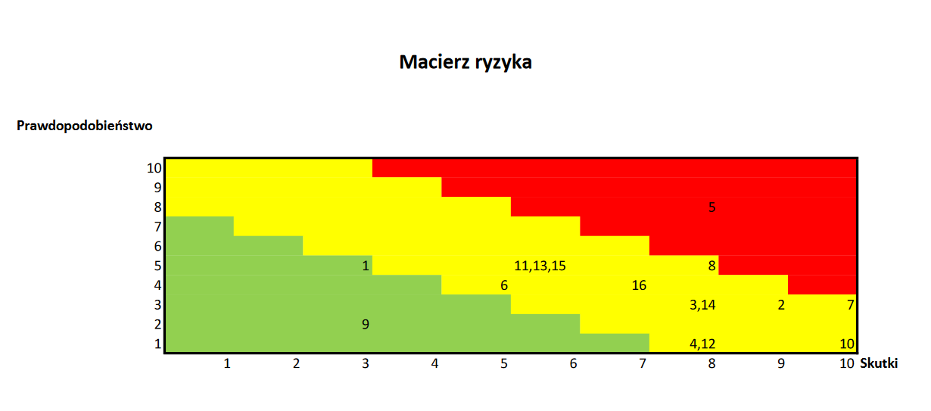
lp | Opis ryzyka | Prawdopodobieństwo (skala 1-10) | Skutki wystąpienia (skala 1-10) | Wielkość ryzyka | Reakcja na ryzyko | Opis reakcji
1 | Niekorzystne warunki pogodowe | 5 | 3 | 15 | redukowanie | obserwowanie bieżących prognoz, planowanie pracy w oparciu o nie, zorganizowanie alternatywnego miejsca kina w razie niekorzystnych prognóz
2 | Brak zgłoszeń konkursowych | 3 | 9 | 27 | redukowanie | zwiększenie nakładów na reklamę i promocję
3 | Nawiązanie niezwykle korzystnej współpracy biznesowej | 3 | 8 | 24 | wzmocnienie | zaangażowanie osoby, która potrafi dobrze negocjować warunki z partnerami biznesowymi
4 | Awaria wypożyczonego sprzętu | 1 | 8 | 8 | akceptowanie
5 | Zdobycie dużej popularności w social mediach | 8 | 8 | 64 | wykorzystanie | dalszy rozwój i podążanie za wyznaczonym planem w naszych mediach społecznościowych
6 | Problemy z zawarciem umowy o wynajem lokalizacji | 4 | 5 | 20 | redukowanie | znalezienie alternatywnej lokalizacji, rozpoczęcie poszukiwań z odpowiednio długim wyprzedzeniem
7 | Problemy z dostarczeniem sprzętu | 3 | 10 | 30 | przeniesienie | wybór poleconej firmy transportowej, przekazanie odpowiedzialności za uszkodzone w trakcie transportu materiały na firmę
8 | Brak chętnych wolontariuszy | 5 | 8 | 40 | redukowanie | dodanie informacji o poszukiwaniu wolontariuszy na materiałach promocyjnych
9 | Nierozniesienie ulotek przez wyznaczoną osobę | 2 | 3 | 6 | akceptowanie
10 | Nieprzewidziane klęski żywiołowe | 1 | 10 | 10 | akceptowanie
11 | Niesprzyjający treściom algorytm w mediach społecznościowych | 5 | 6 | 30 | redukowanie | wstawianie większej ilości treści na media społecznościowe, dokładne zbadanie aktualnych trendów
12 | Bardzo duże zainteresowanie wydarzeniem | 1 | 8 | 8 | odrzucenie
13 | Uzyskanie zniżki w wypożyczalni sprzętu | 5 | 6 | 30 | wzmocnienie | zaangażowanie osoby, która potrafi dobrze negocjować warunki wynajmu
14 | Nieuzyskanie wystarczających funduszy | 3 | 8 | 24 | redukowanie | wysłanie maili do dużej liczby sponsorów z odpowiednim wyprzedzeniem
15 | Awaria bramki do przesyłania zgłoszeń | 5 | 6 | 30 | redukowanie | wyznaczenie osoby, która zna się dobrze na stronach internetowych
16 | Nieuczciwość współpracujących wolontariuszy | 4 | 7 | 28 | redukowanie | monitorwanie i kontrolowanie działań wolontariuszy

